accommo_nsw
https://life.nichigopress.jp/nsw/accommo/

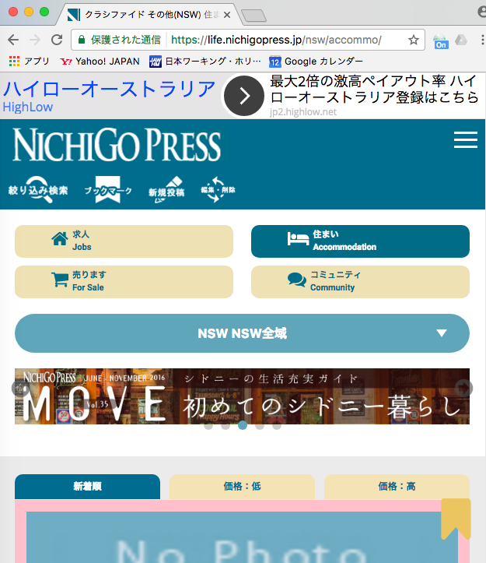
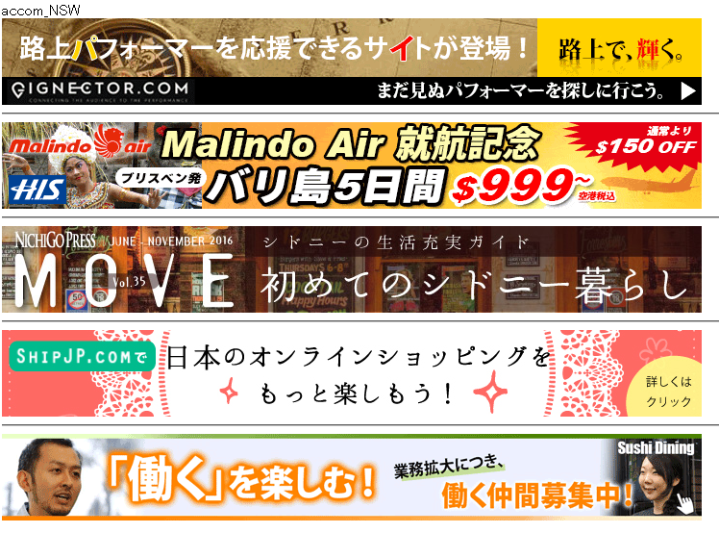
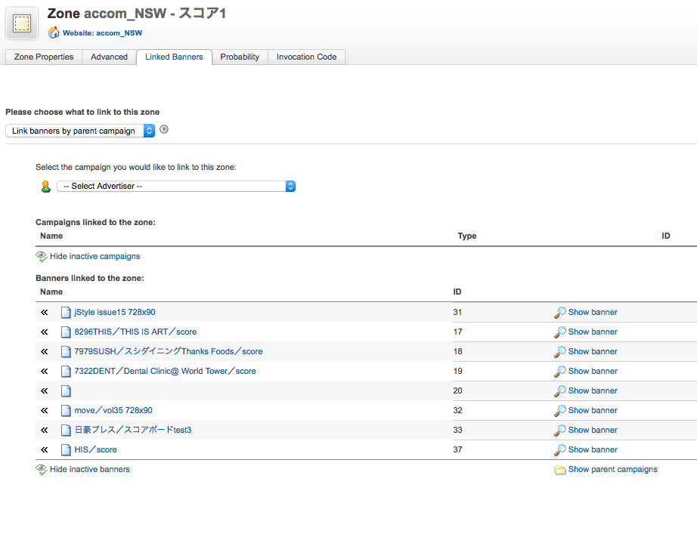

８

何回リロードしても、
このバナーが表示されない

accommo_brisbane
https://life.nichigopress.jp/bne/accommo/
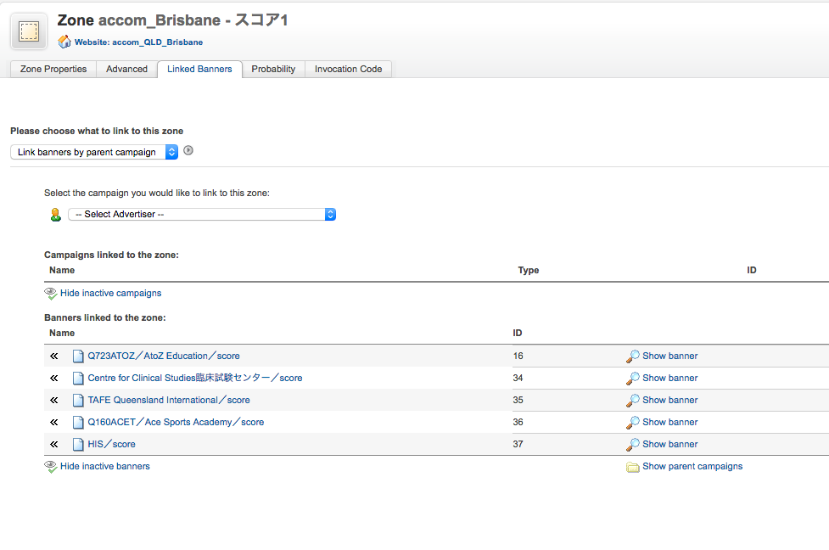

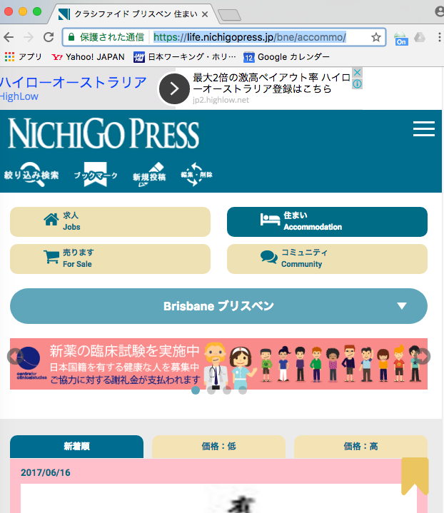

５

４

